Chi tiết địa chất
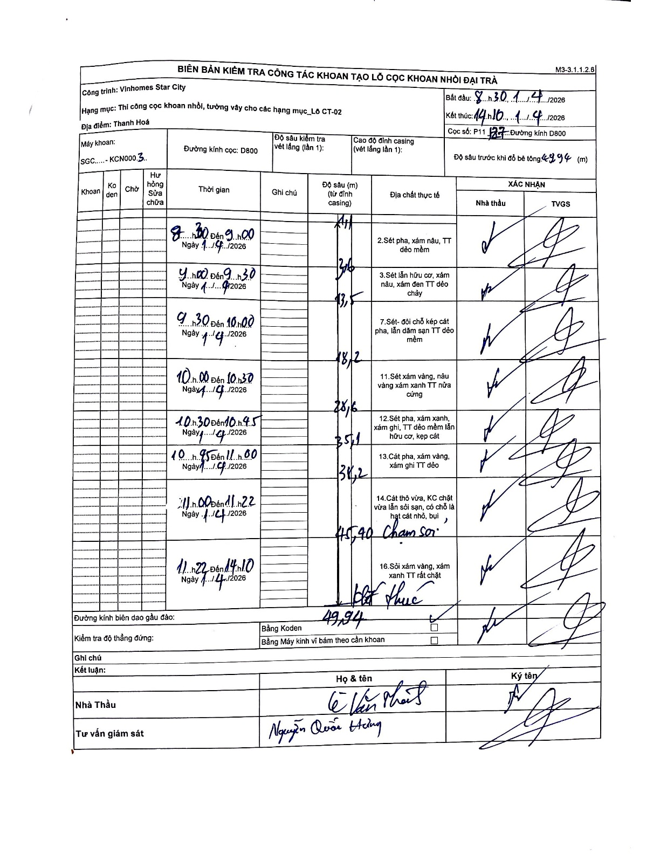
Dự án | Star City Thanh Hóa
Hạng mục | Thi công cọc khoan nhồi, tường vây cho các hạng mục_Lô CT-02
Tên bộ phận | Cọc khoan nhồi
Số hiệu cọc | P11-127
Tên Máy khoan | SGC-KCN0003
Đường kính | D800
Bắt đầu thi công | 08:30 14/04/2026
Kết thúc thi công | 14:10 14/04/2026

Địa chất TT | Đường kính | Mô tả lớp thiết kế | Từ (h) | Đến (h) | Cao độ từ | Cao độ đến | T.Gian (h) | Dài (m) | V (m/h) | Ghi chú
1 | D800 | Sét pha, xám nâu, TT dẻo mềm | 08:30 14/04/2026 | 09:00 14/04/2026 | 0 | -3.6 | 0.5 | 3.6 | 7.2
2 | D800 | Sét lẫn hữu cơ, xám nâu, xám đen TT dẻo chảy | 09:00 14/04/2026 | 09:30 14/04/2026 | -3.6 | -13.5 | 0.5 | 9.9 | 19.8
3 | D800 | Sét - đôi chỗ kẹp cát pha, lẫn dăm sạn TT dẻo mềm | 09:30 14/04/2026 | 10:00 14/04/2026 | -13.5 | -18.2 | 0.5 | 4.7 | 9.4
4 | D800 | Sét xám vàng, nâu vàng xám xanh TT dẻo cứng | 10:00 14/04/2026 | 10:30 14/04/2026 | -18.2 | -28.6 | 0.5 | 10.4 | 20.8
5 | D800 | Sét pha, xám xanh, xám ghi, TT dẻo mềm lẫn hữu cơ, kẹp cát | 10:30 14/04/2026 | 10:45 14/04/2026 | -28.6 | -35.1 | 0.25 | 6.5 | 26
6 | D800 | Cát pha, xám vàng, xám ghi TT dẻo | 10:45 14/04/2026 | 11:00 14/04/2026 | -35.1 | -38.2 | 0.25 | 3.1 | 12.4
7 | D800 | Cát thô vừa, KC chặt vừa lẫn sỏi sạn, có chỗ là hạt cát nhỏ, bụi | 11:00 14/04/2026 | 11:22 14/04/2026 | -38.2 | -45.4 | 0.37 | 7.2 | 19.64
8 | D800 | Sỏi xám vàng, xám xanh TT rất chặt | 11:22 14/04/2026 | 14:10 14/04/2026 | -45.4 | -49.94 | 2.8 | 4.54 | 1.62

ẢNH BIÊN BẢN GỐC

